Баг репорт 1
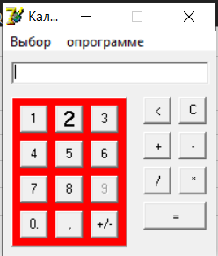
Title
При выборе обычного режима работы калькулятора область кнопок цифр выделяется красным цветом
ID: | Severity: | Priority: | Reproducibility:
1 | Medium | Normal | Always

Description
Summary:
При выборе обычного режима работы калькулятора область кнопок цифр выделяется красным цветом
Preconditions:
Приложение запущено
Step actions:
1. Клик по кнопке "Выбор" 2. Клик по кнопке "Обычный" из выпадающего списка
Expected result:
Ничего не произошло
Actual result:
Область кнопок цифр выделилась красным цветом
Attachments:

Баг репорт 2
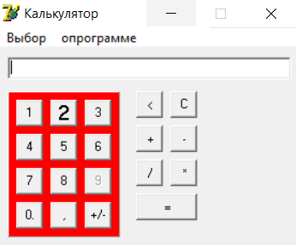
Title
При выборе инженерного режима калькулятора не появляются новые функции
ID: | Severity: | Priority: | Reproducibility:
2 | Critical | ASAP | Always

Description
Summary:
При выборе инженерного режима калькулятора окно приложения расширяется, но не появляются новые функции
Preconditions:
Запущен обычный режим калькулятора
Step actions:
1. Клик по кнопке "Выбор" 2. Клик по кнопке "Инженерный" из выпадающего списка
Expected result:
Окно приложения расширилось, появились новые функции
Actual result:
Окно приложения расширилось, новые функции не появились
Attachments:

Баг репорт 4
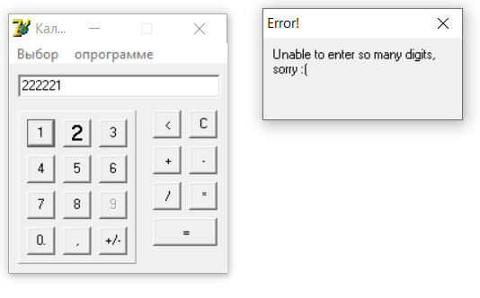
Title
При вводе цифры 1 после 6 и более введённых символов приложение закрывается и выдаёт ошибку
ID: | Severity: | Priority: | Reproducibility:
4 | Blocker | ASAP | Always

Description
Summary:
При вводе некоторого случаного количества цифр через кнопки приложения или вручную приложение иногда закрывается и выдаёт ошибку
Preconditions:
Приложение запущено
Step actions:
1. Ввести через кнопки приложения 6 любых цифр 2. Седьмым числом ввести цифру 1
Expected result:
Цифры отобразились в полее ввода
Actual result:
Приложение закрылось и появилась ошибка
Attachments:

Баг репорт 6
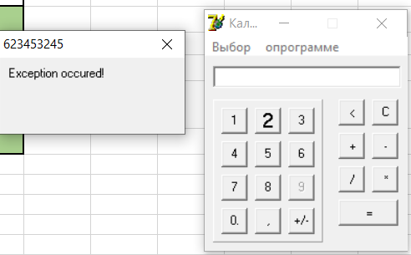
Title
Приложение закрывается и выдаёт ошибку после клика по полям приложения
ID: | Severity: | Priority: | Reproducibility:
6 | Blocker | ASAP | Always

Description
Summary:
При клике по некоторым внутренним полям приложения появляется ошибка, затем приложение закрывается
Preconditions:
Приложение запущено
Step actions:
Клик по внутреннему полю приложения между кнопками цифр и арифметических действий
Expected result:
Ничего не произошло
Actual result:
Появилась ошибка, приложение закрылось
Attachments:

Баг репорт 7
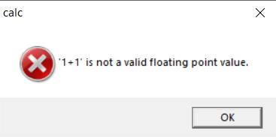
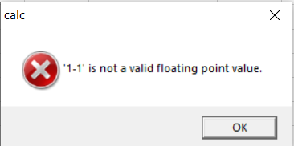
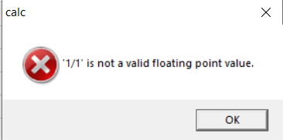
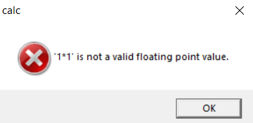
Title
Невозможность проведения арифметических действий из-за появления ошибки
ID: | Severity: | Priority: | Reproducibility:
7 | Critical | ASAP | Always

Description
Summary:
При попытке выполнить сложение, вычитание, умножение и деление приложение выдаёт ошибку и не выполняет действие
Preconditions:
В поле ввода введено "1+1"
Step actions:
Клик по кнопке "="
Expected result:
Арифметическая операция выполнилась
Actual result:
Появилась ошибка
Attachments:

Баг репорт 10
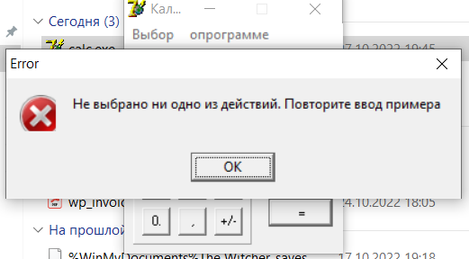
Title
При нажатии кнопки "=" появляется ошибка, если вполе ввода введено число
ID: | Severity: | Priority: | Reproducibility:
10 | Critical | ASAP | Always

Description
Summary:
При нажатии кнопки "=" появляется ошибка, если вполе ввода введено число без арифметического действия
Preconditions:
В поле ввода введено число 100
Step actions:
Клик на кнопку "="
Expected result:
Ничего не произошло
Actual result:
Появилась ошибка
Attachments:

Баг репорт 11
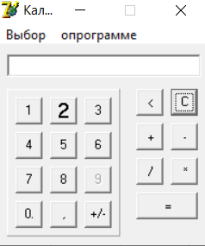
Title
Неочевидный значок кнопки "<" для функции удалить последнюю цифру
ID: | Severity: | Priority: | Reproducibility:
11 | Trivial | Lоw | Always

Description
Summary:
При визуальном осмосте приложения, пользователю может быть неочевидно, что значок кнопки удаления последнего введённого символа выглядит так "<"
Preconditions:
Приложение запущено
Step actions:
Нет
Expected result:
Назвачение кнопки "<" очевидно при визуальном осмотре
Actual result:
Назвачение кнопки "<" становится очевидным после нажатия на неё
Attachments:

